Opgave 3
3a | 3b
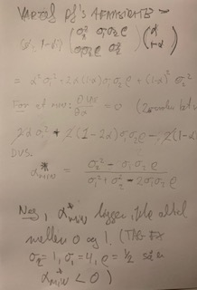
 | Ved "Markowitz" forstås "Markowitz' middelværdi/varians-analyse".
 | Den arbejder med risiko i form af (afkastrate)varians (altså korrekt)
 | og *forventet* porteføljeværdi. ("Forventet" er meget vigtigt at bemærke
 | ikke står i den givne formulering.) Og metoden minimerer ikke det ene
 | og maksimerer det andet; det kan man ikke børe sådan, fordi de to ting
 | hænger sammen. I stedet bestemmes en række porteføjler, der for forskellige
 | givne forvenetde afkastrater har den mindst mulige /afkastrate)varians.

